Sheet1
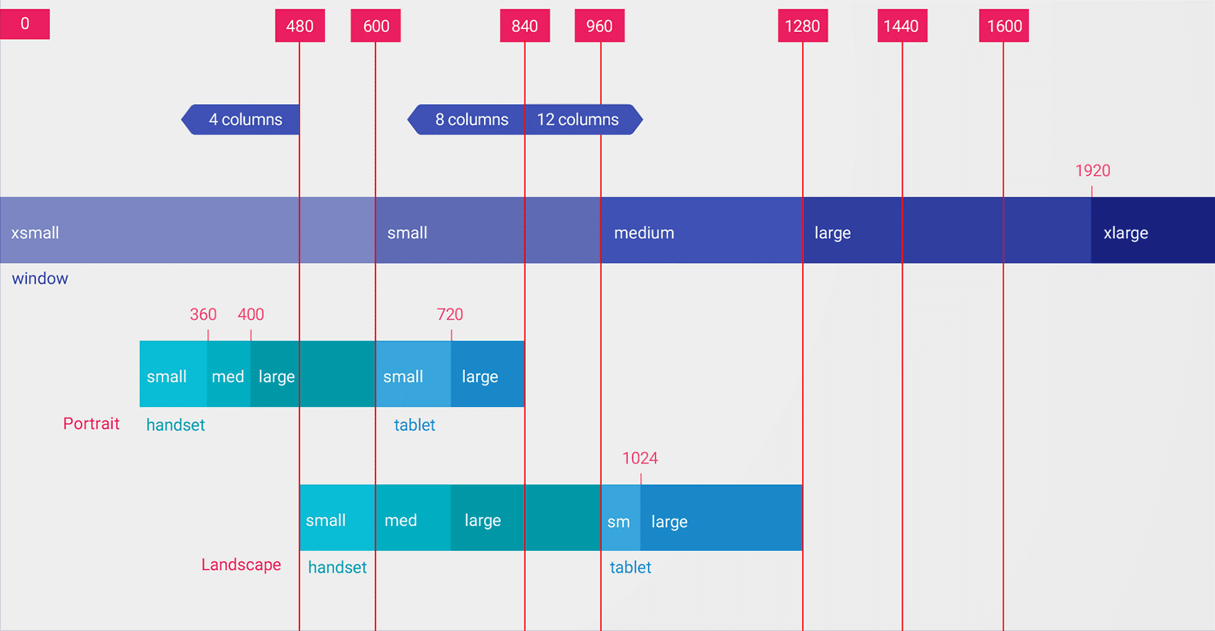

単位： [ dp ]
Portrait か Landscape にかかわらず、コンテンツを表示したときの画面の横幅を示す。
Portrait なら画面の短い方の長さを示し、 Landscape なら画面の長い方の長さを示す。
画面サイズに応じてレイアウトを切り替える際の主要なブレークポイントを示す。

レスポンシブレイアウトを実装する場合に
最適なグリッドの列数を示す。

単位： [ dp ]
デバイスが Portrait の状態で画面の横幅がいくつになったら、
スマホからタブレットになるのか？や、画面の大中小の目安の横幅を示す。
リソース切り替えの修飾子 small / normal / large などのブレークポイントとは無関係である。
window の xsmall ～ xlarge までが
何を表しているのかは不明です...。

単位： [ dp ]
デバイスが Landscape の状態で画面の横幅がいくつになったら、
スマホからタブレットになるのか？や、画面の大中小の目安の横幅を示す。
リソース切り替えの修飾子 small / normal / large などのブレークポイントとは無関係である。

